ESTADISTICAS 311
Instituto Geografico Nacional
'Jose Joaquin Hungria Morell ''

ESTADISTICAS DEL SISTEMA DE ADMINISTRACION DE DENUNCIAS, QUEJAS, RECLAMACIONES Y SUGERENCIAS 311
Trimestre Enero a Marzo 2024

Recibidas y Atendidas
 | Atendidas
0 | 0

 | LISTA DE QUEJAS Y RECLAMACIONES
 | Recibidas | Atendidas | Pendientes | Rechazadas

 | 0 | 0 | 0 | 0
 | 0 | 0 | 0 | 0
 | 0 | 0 | 0 | 0
 | 0 | 0 | 0 | 0
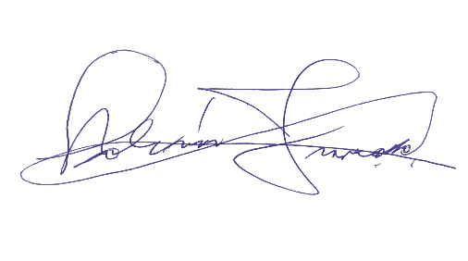
 | 0 | 0 | 0 | 0


 |  | Lic. Bolívar Troncoso
Director General

